상품제안서
CL-263 모션센서 초음파 무선 가습기 2000mah 800ml [인쇄무료] | 상품코드: F24881

 |  |  |  |  |  |  | 02-412-0044 | www.easy1.co.kr
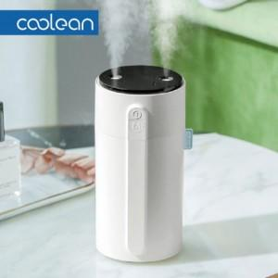

【상세/제작정보】

【인쇄/포장옵션】 | 레이저 / 포장불가능

【공급단가】 | 수량 | 50~ | 100~ | 500~ | 1,000~ | 2,000~
*VAT별도 | 단가 | 21,700원 | 21,340원 | 20,800원 | 20,440원 | 19,900원

【상품 URL】 | https://dev.easy1.co.kr:443/src/goods_detail.php?gdno=24881

